Рус
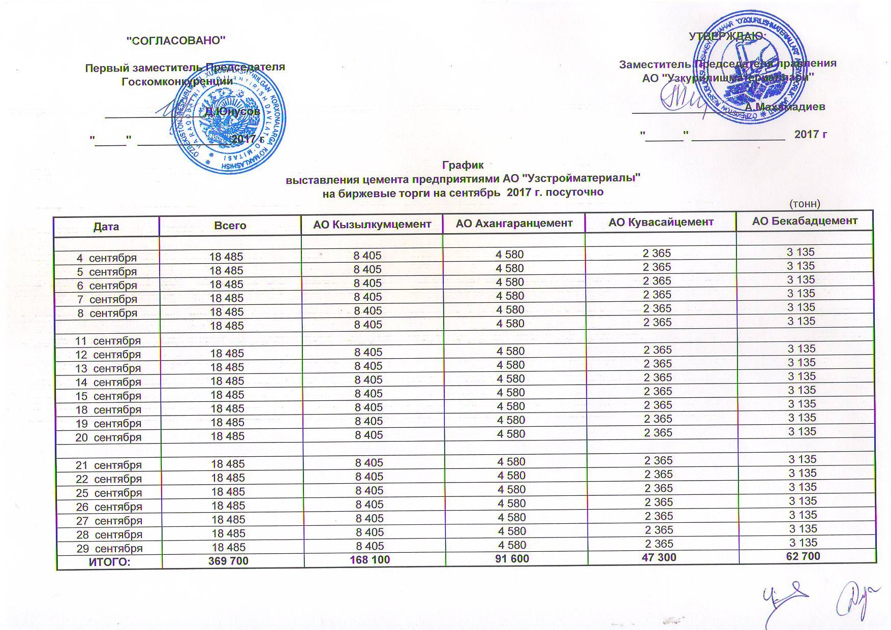
График выставления цемента предприятиями АО "Узстройматериалы" на биржевые торги на сентябрь 2017 г. посуточно
 |  |  |  |  | тонн
Дата | Всего | АО Кызылкумцемент | АО Ахангаранцемент | АО Кувасайцемент | АО Бекабадцемент
2017-09-04 | 18,485 | 8,405 | 4,580 | 2,365 | 3,135
2017-09-05 | 18,485 | 8,405 | 4,580 | 2,365 | 3,135
2017-09-06 | 18,485 | 8,405 | 4,580 | 2,365 | 3,135
2017-09-07 | 18,485 | 8,405 | 4,580 | 2,365 | 3,135
2017-09-08 | 18,485 | 8,405 | 4,580 | 2,365 | 3,135

2017-09-11 | 18,485 | 8,405 | 4,580 | 2,365 | 3,135
2017-09-12 | 18,485 | 8,405 | 4,580 | 2,365 | 3,135
2017-09-13 | 18,485 | 8,405 | 4,580 | 2,365 | 3,135
2017-09-14 | 18,485 | 8,405 | 4,580 | 2,365 | 3,135
2017-09-15 | 18,485 | 8,405 | 4,580 | 2,365 | 3,135
2017-09-18 | 18,485 | 8,405 | 4,580 | 2,365 | 3,135
2017-09-19 | 18,485 | 8,405 | 4,580 | 2,365 | 3,135
2017-09-20 | 18,485 | 8,405 | 4,580 | 2,365 | 3,135

2017-09-21 | 18,485 | 8,405 | 4,580 | 2,365 | 3,135
2017-09-22 | 18,485 | 8,405 | 4,580 | 2,365 | 3,135
2017-09-25 | 18,485 | 8,405 | 4,580 | 2,365 | 3,135
2017-09-26 | 18,485 | 8,405 | 4,580 | 2,365 | 3,135
2017-09-27 | 18,485 | 8,405 | 4,580 | 2,365 | 3,135
2017-09-28 | 18,485 | 8,405 | 4,580 | 2,365 | 3,135
2017-09-29 | 18,485 | 8,405 | 4,580 | 2,365 | 3,135
ЖАМИ | 369,700 | 168,100 | 91,600 | 47,300 | 62,700

